Titel

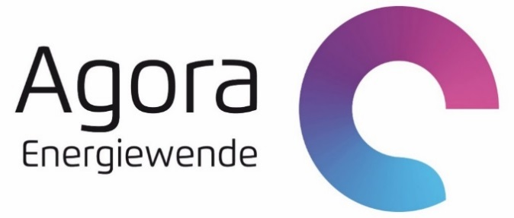

Die deutsche Braunkohlenwirtschaft 2021
Historische Entwicklungen, Ressourcen, Technik, wirtschaftliche Strukturen und Umweltauswirkungen
Datenanhang, Version 1.0

Autoren
Hauke Hermann | Öko-Institut
Dr. Felix Chr. Matthes | Öko-Institut

Kontakt
Hauke Herrmann | Öko-Institut | h.hermann@oeko.de
Nga Ngo Thuy | Agora Energiewende | nga.ngothuy@agora-energiewende.de

Bitte zitieren als:
Öko-Institut (2022): Die deutsche Braunkohlenwirtschaft 2021. Historische Entwicklungen, Ressourcen, Technik, wirtschaftliche Strukturen und Umweltauswirkungen. Datenanhang, Version 1.0. Studie im Auftrag von Agora Energiewende und der European Climate Foundation

Erläuterungen
Die deutsche Braunkohlenwirtschaft 2021

Historische Entwicklungen, Ressourcen, Technik, wirtschaftliche Strukturen und Umweltauswirkungen

Erläuterung
Diese Arbeitsmappe enthält sämtliche Datentabellen aus der Publikation von Agora Energiewende. Die Tabellen enthalten keine Berechnungsformeln und sind so gerundet, wie sie in der Veröffentlichung wiedergegeben werden. Evtl. fehlende Summenbestandteile sind auf die Rundung zurückzuführen.
Die Bereitstellung dieser Daten erfolgt ohne Gewähr.

